Original
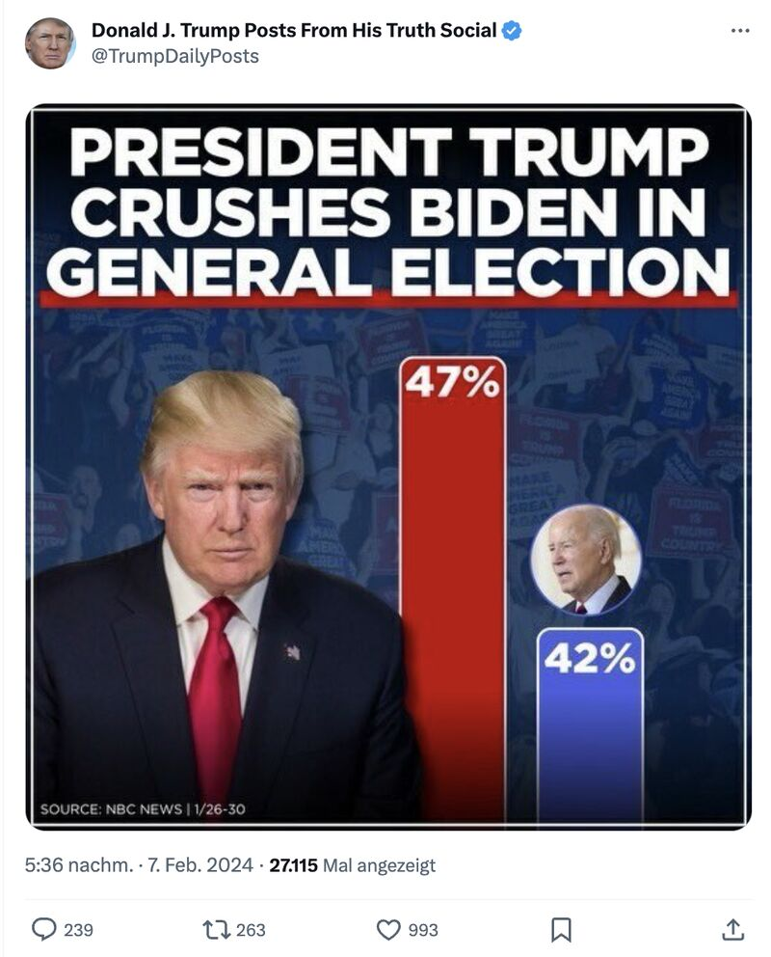
 | Was hier nicht so ganz passt:
1. | Präsident Trump stimmt nicht, Biden wurde gewählt
2. | Trump hat der Größe der Säulen nach zu urteilen mehr als doppelt so viele Stimmen wie Biden!

Vorschläge

Vorschläge
President Trump cushes Biden in general election
Trump | 47%
Biden | 42%
Wie man hier sehen kann, es niemals gut, die Y-Achse zu verkürzen
Damit werden neue Wahrheiten geschaffen!

Weitere Informationen?

Trump don't cushes Biden in general election
Trump | 47%
Biden | 42%
Trump don't cushes Biden in general election
Trump | 47%
Biden | 42%

 | Nun stimmen die Proportionen und die Unterschiede sind nicht mehr so groß!

Trump don't cushes Biden in general election
Trump | 47%
Biden | 42%
General election has not yet been decided
Trump | 47%
Biden | 42%
Others | 11%

 | Wenn man die anderen potenziellen Wähler noch dazu nimmt…....

Mehr Informationen

Weitere Informationen rund um das Thema erhalten Sie:
Durch den Newsletter Controlling EXCELlent
Im BLOG Controlling EXCELLent
In der LinkedIn-Gruppe Modern Excel & Co. im Controlling
Warum verwenden wir Registerfarben?
Professionelle Diagramme mit Excel erstellen

Spontanes Feedback?

